Ảnh kiểm lại
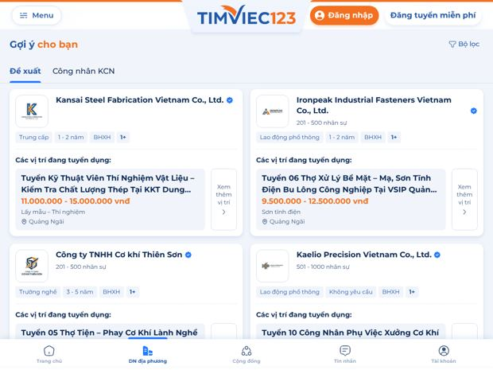
Ảnh chụp khi kiểm lại ngày 16/10/2026 trên website thật (Chromium, khổ ghi ở từng ảnh)

Retest_BUG_028 · Fail · Retest_BUG_028_4g_login_3s_5s_8s.png · Lần mở đầu trên mạng 4G mất khoảng 8 giây mới hiện nội dung (6 trang khu NTD)
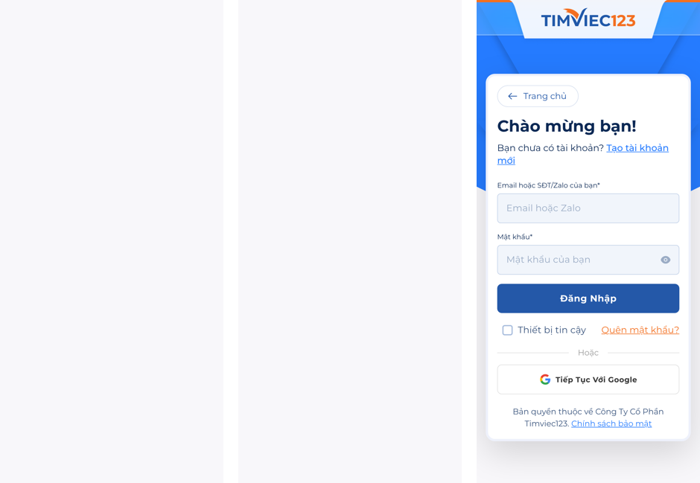

BUG_API_002 · Fail · BUG_API_002_ui_slug193_suffix3_1440.jpg · GET /jobs/{slug} trả NHẦM nội dung của tin tuyển dụng KHÁC khi 2 tin trùng tiêu đề
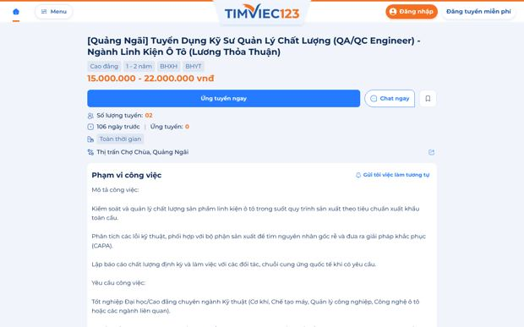

Retest_BUG_047 · Fail · Retest_BUG_047_390.jpg · Mở link tin tuyển dụng đã hết hạn vẫn hiện như tin đang tuyển, chưa có hướng xử lý cho tin


Retest_BUG_047 · Fail · Retest_BUG_047_id194_1440.jpg · Mở link tin tuyển dụng đã hết hạn vẫn hiện như tin đang tuyển, chưa có hướng xử lý cho tin
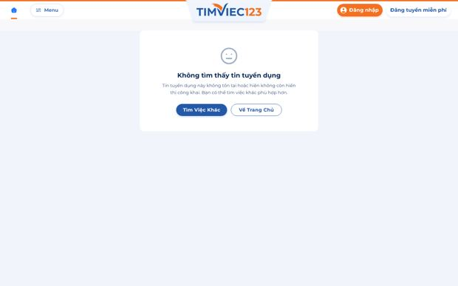

REQ_UI_001 · Fail · REQ_UI_001_390_danhmuc.jpg ·
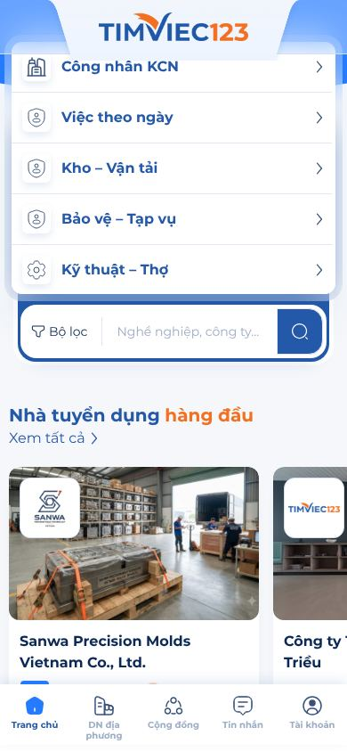

BUG_UI_100 · Pass · BUG_UI_100_390_posts.jpg · Nhiều layer chồng lên nhau
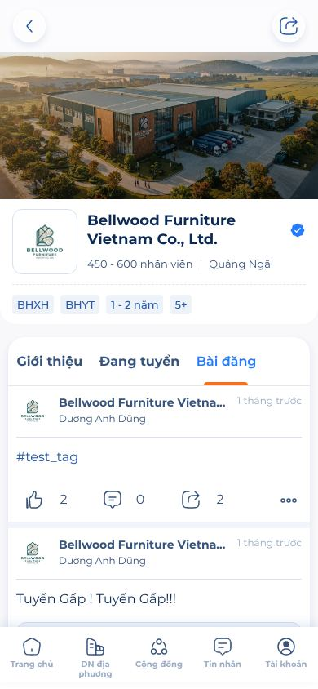

Retest-BUG_005 · Pass · Retest-BUG_005_390.jpg · Logo kích thước chưa đúng thiết kế
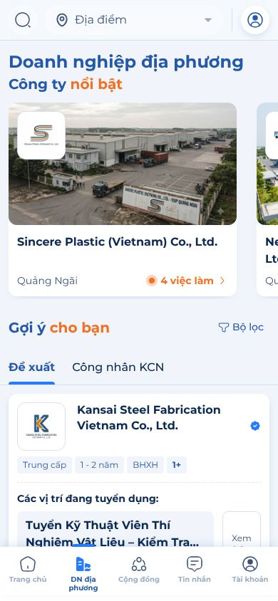

Retest-BUG_006 · Pass · Retest-BUG_006_390.jpg · Sai thiết kế layout trên mobile
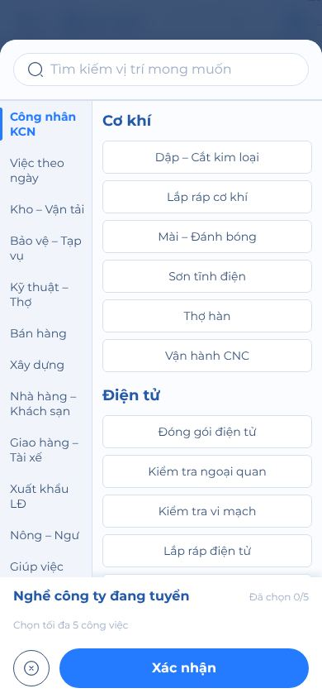

Retest-BUG_007 · Pass · Retest-BUG_007_1440.jpg · Lựa chọn bộ lọc lệch trái
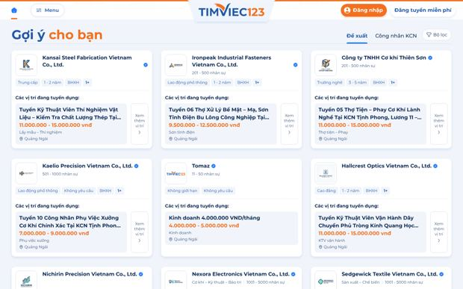

Retest-BUG_FUNC_003 · Pass · Retest-BUG_FUNC_003_1440_result.jpg · Không tìm được với tên doanh nghiệp
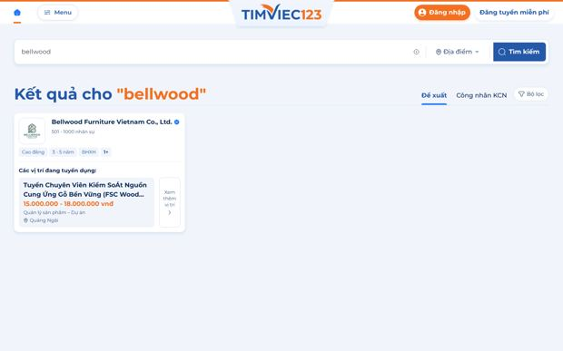

REQ_FUNC_001 · Không xác định · REQ_FUNC_001_390_web.jpg · Thiếu thông tin doanh nghiệp
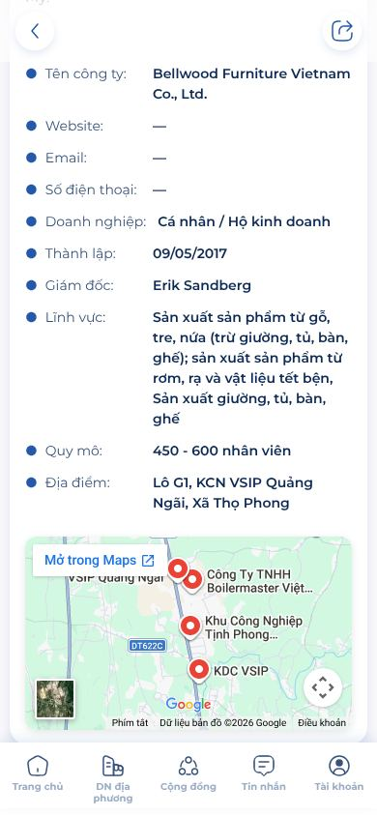

Retest_BUG_021 · Fail · Retest_BUG_021_1024x768.jpg · Thanh bộ lọc tìm kiếm biến mất ở khổ màn hình 900–1280px
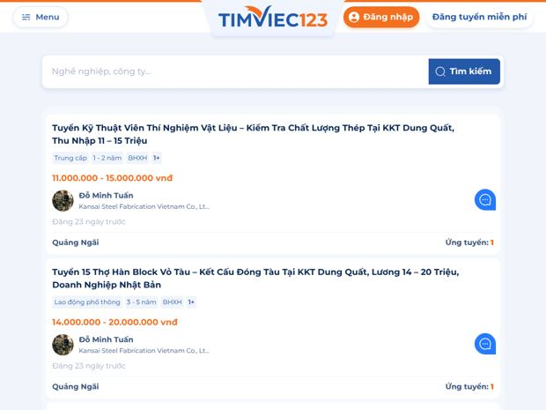

Retest_BUG_021 · Fail · Retest_BUG_021_1280x800.jpg · Thanh bộ lọc tìm kiếm biến mất ở khổ màn hình 900–1280px
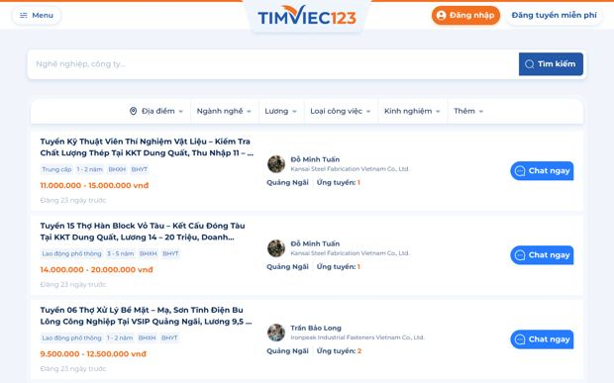

Retest_BUG_045 · Pass · Retest_BUG_045_390.jpg · Đăng ký bằng email đã đăng ký: hiện thêm khối "Đây là tài khoản của bạn? Đăng nhập hoặc lấ
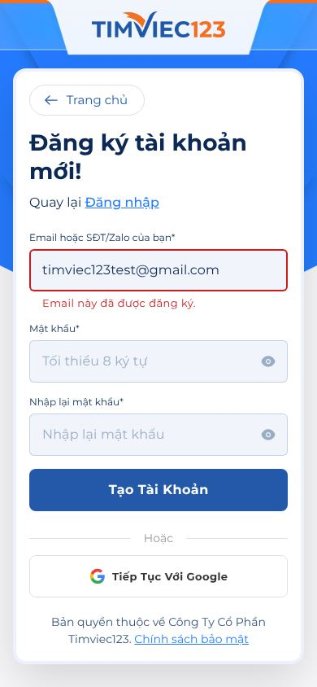

BUG_UI_102 · Fail · BUG_UI_102_evidenceURL_390.jpg · Thông báo khi link bài tuyển dụng hết hạn, tạm dừng, hoặc đã xóa.
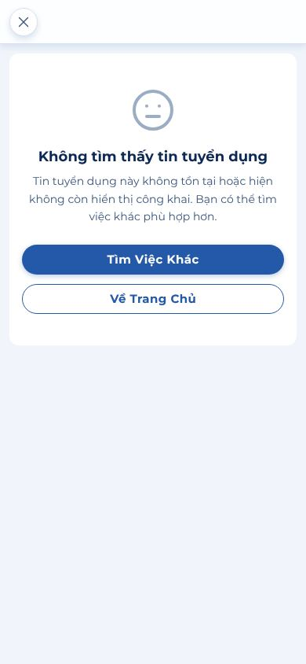

BUG_UI_102 · Fail · BUG_UI_102_job37_active_1440.jpg · Thông báo khi link bài tuyển dụng hết hạn, tạm dừng, hoặc đã xóa.
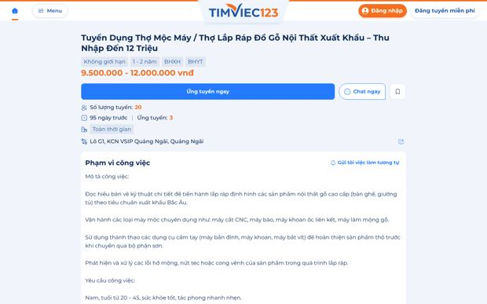

BUG_FUNC_049 · Fail · BUG_FUNC_049_390_chi_tiet.jpg · Hiển thị thiếu các dữ liệu cần thiết
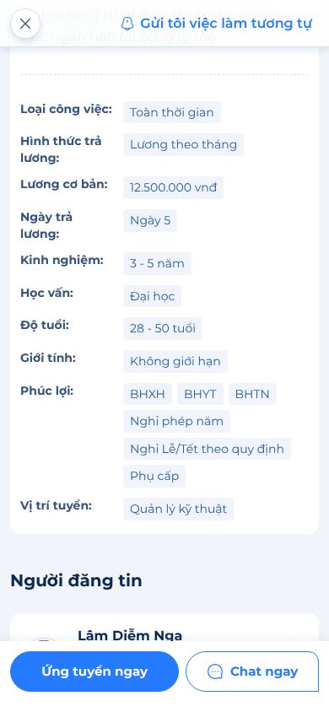

BUG_UI_103 · Fail · BUG_UI_103_390_doi.jpg · Sai thiết kế figma
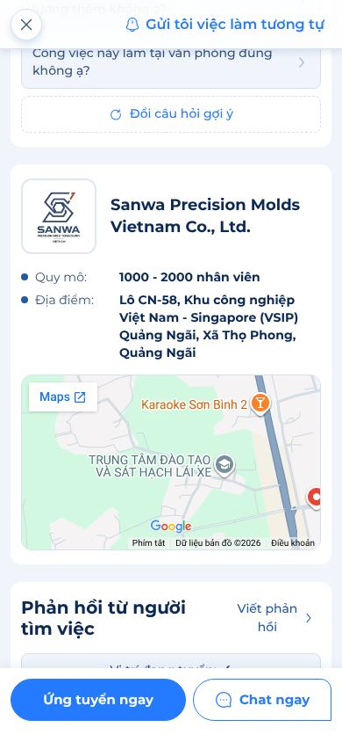

Phát hiện mới 1 · TB · BUG_UI_102_job37_active_1440.jpg · Link tin dạng cũ (không có số id ở cuối) báo "không tồn tại" dù tin vẫn đang tuyển (ví dụ

Phát hiện mới 2 · Cao · NEW_home_ntd_hang_dau_1440_ntd.jpg · Dữ liệu test lộ ra production: mục "Nhà tuyển dụng hàng đầu" ở Trang chủ có công ty 0 việc
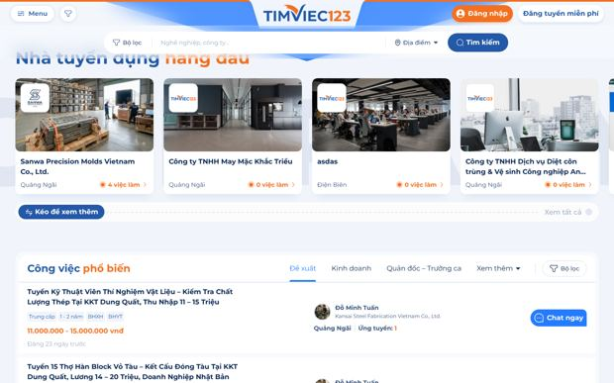

Phát hiện mới 5 · TB · Retest-BUG_007_1024.jpg · Khổ 1024 px: Trang chủ, DN địa phương, trang công ty hiện cùng lúc header desktop (Menu) v

